プロジェクト移行
AndroidStudio（Intellij版）へのプロジェクト移行

Eclipse等のプロジェクトの移行をする場合に以下2種類の方法があります
 | １．AndroidStudioの移行機能を使用する
 | ２．新規でAndroidStudioプロジェクトを作成してソースを配置する

１の移行機能を使った場合に
 | ・移行して出来上がったプロジェクトのビルドが通らないケースがある（Eclipseでは出来ていた）
 | ・AndroidManifestファイルの編集を移行時にされる
等が有る為、新規作成後ソース配置が問題が少ない様です。
以降新規プロジェクト作成してソース配置する方法を記載します

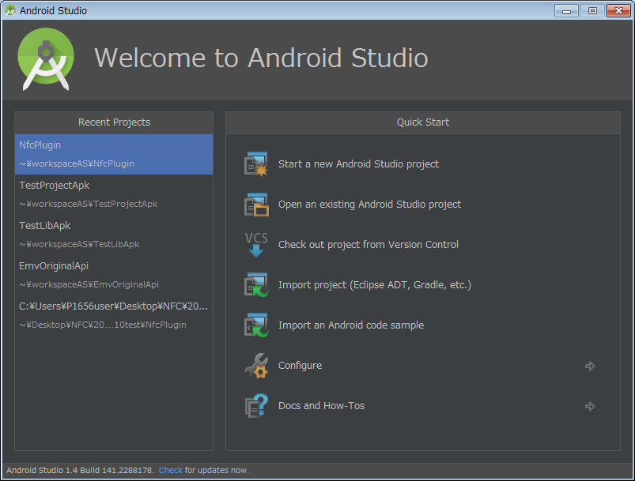
１．Androidプロジェクトの新規作成
 | １）

 | 「Start a new Android Studio project」をクリックします

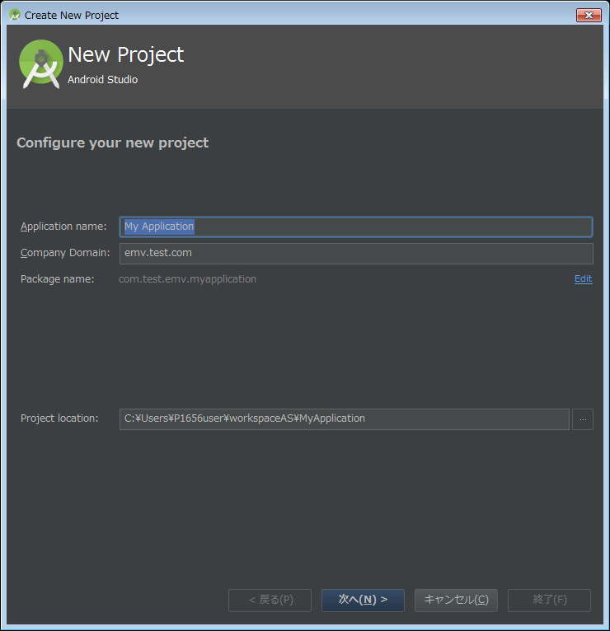
 | ２）

 | 「Application name」、editリンクから「Package name」を入力、編集します

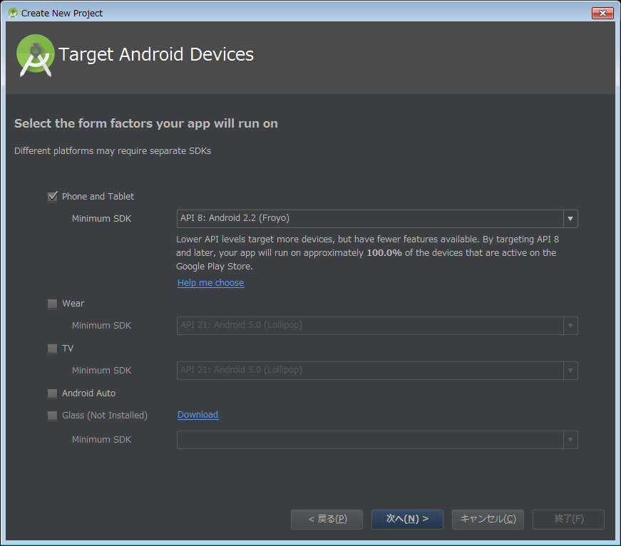
 | ３）

 | 「minimum SDK」は移行元のAndroidManifestに合わせてください

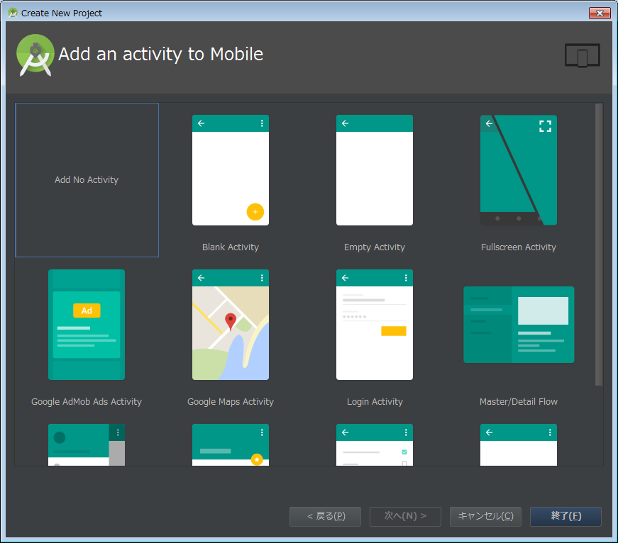
 | ４）

 | 「Add no Activity」を選択して終了ボタンをクリックします

 | ５）

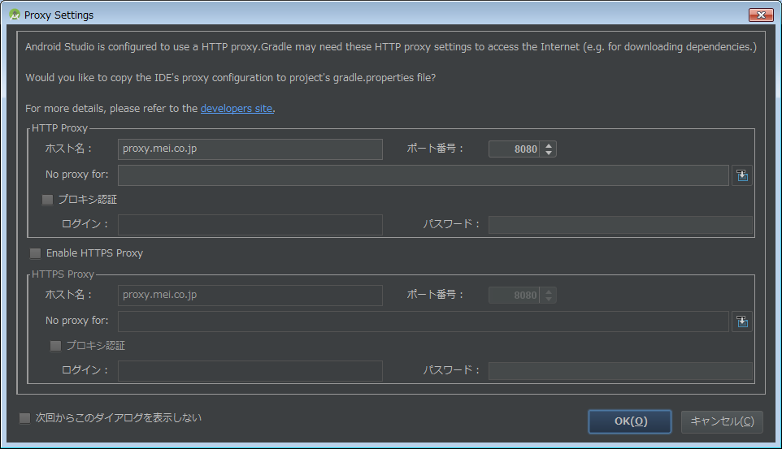

 | プロキシ設定を確認してくるのでHTTPSにチェックを入れてOKにしてください
 | ※HTTPS通信はGradleビルド時に使用する為入れないとビルドに３０分以上かかった挙句にエラーになります

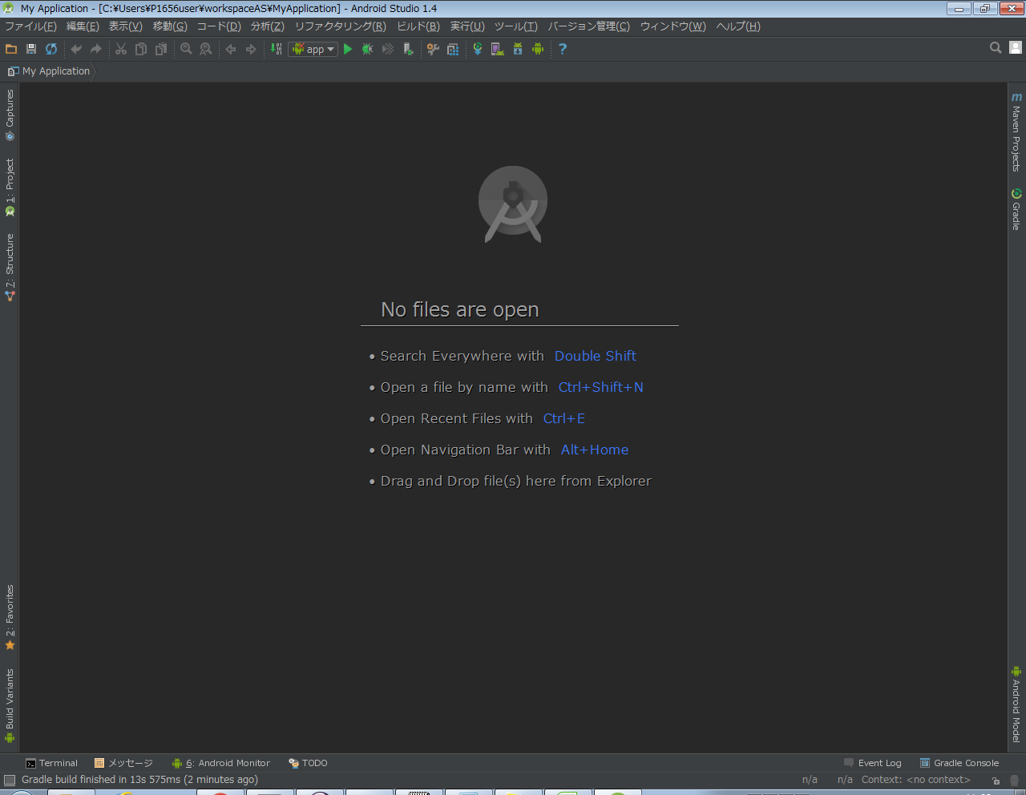
 | ６）

 | 「Gradle build finished ～」になれば新規作成完了です

２．AndroidStudioプロジェクトの構成

 | 左Toolwindowバーの「project」をクリックするとツールウインドウが表示されます

 | プルダウンからProjectを選択してプロジェクト表示にします

 | AndroidStudio版のプロジェクトでは前のsrcディレクトリに相当する場所が
 | プロジェクト名\app\src\main\java
 | になります

 |  |  | ├─.gradle
 |  |  | ├─.idea
 |  |  | ├─app
 |  |  | │ ├─build
 |  |  | │ │ ├─generated
 |  |  | │ │ ├─intermediates
 |  |  | │ │ ├─outputs
 |  |  | │ │ └─tmp
 |  |  | │ ├─libs
 |  |  | │ └─src
 |  |  | │ ├─androidTest
 |  |  | │ │ └─java
 |  |  | │ │ └─com
 |  |  | │ ├─main
 |  |  | │ │ ├─java
 |  |  | │ │ │ └─com
 |  |  | │ │ └─res
 |  |  | │ └─test
 |  |  | │ └─java
 |  |  | │ └─com
 |  |  | └─gradle

３．移行元ソースの移植
 | １）Javaソースの移行

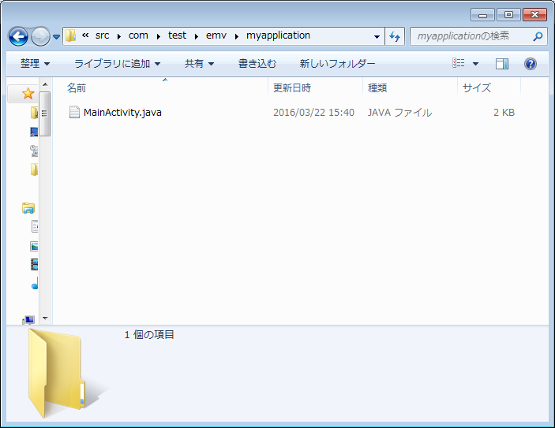

 | 移行ソースをコピーしてそのパッケージを選択して貼り付けする
 | ※ドラックアンドドロップの場合はファイルが移動になります
 | ディレクトリ毎のコピーも可能です
 | また、AndroidStudio経由でなく直接プロジェクトの有るファイルディレクトリに配置しても
 | 問題ありません。（Eclipseと違い追加削除は定期的にみているので数秒でAndroidStudio側に反映されます）

 | ２）AndroidManifestファイル、resデータの移行
 | Eclipse版のプロジェクト直下にあるAndroidManifestファイルやresディレクトリは
 | プロジェクト名\app\src\main下にコピーすることになります。
 | ※それぞれ新規作成時のファイルやディレクトリがあるのでそれは消すか上書きしてください

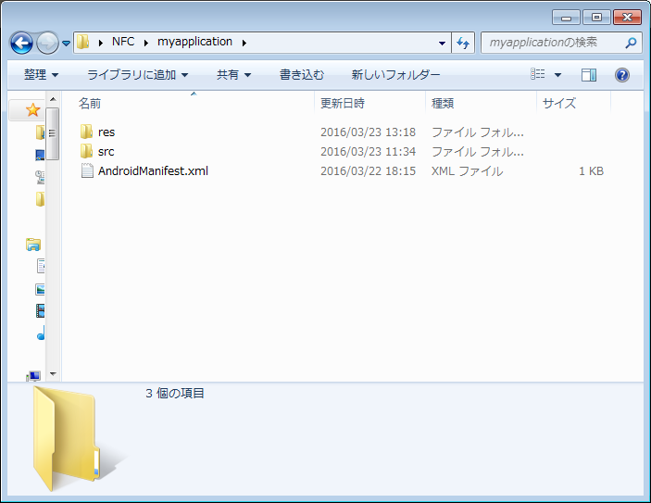

４.Build確認

 | ビルド実行はメニューバーの「build」で「Clean Project」か「Rebuild Project」を実行する

 | Build自体はAntではなくGradleで行っている為右下のツールバーから「GradleConsole」をクリックして結果を確認する

 | BUILD SUCCESSFULと出ていれば成功

 | 実機等にBuildしてからインストールする場合は
 | プルダウンから「app」を選択して三角マーク（通常実行）、虫マーク（デバッグ実行）をクリックします

■ | UTF-8のソースを移行してgradleのBuild時にエラーが出る場合（マルチバイト文字が化けている場合）

 | プロジェクト名\app\build.gradle
 | ファイルに下記赤字部を追記をします（最末尾）

 |  | ・・・

 |  | dependencies {
 |  | compile fileTree(dir: 'libs', include: ['*.jar'])
 |  | testCompile 'junit:junit:4.12'
 |  | compile 'com.android.support:appcompat-v7:23.2.1'
 |  | }
 |  | tasks.withType(JavaCompile) {
 |  | options.encoding = 'UTF-8'
 |  | }

AndroidTest
AndroidTest実行手順

 | 通常のJUnit環境ではAndroidフレームワークに関係する処理を行っているクラス（Log.d等）の実行を行うと
 | テスト実行時にエラーが発生して行えない為、Googleから提供されているAndroidTestフレームワークを使ってJUnit試験を行います
 | USB接続されたAndroidの実機かエミュレータが必要になります（以下手順は実機版です）

 | AndroidTestのテストコード、クラスは
 | プロジェクト名\app\src\androidTest\java
 | 配下で実装します
 | 新規プロジェクト作成時にApplicationTest.javaクラスが例として生成されています

 | JUnit4とは違い単体テスト対象メソッドは@SmallTestアノテーションが付いたものになります

 | 尚、余談になりますがMediumTestアノテーションはUI用、LargeTestアノテーションはシナリオ用の扱いになります

AndroidTestの設定
 | ツールバーのプルダウンから「EditConfigration/設定の編集」を選択

 | 実行デバック設定ダイアログで「＋」マークから「Android Tests」を選択
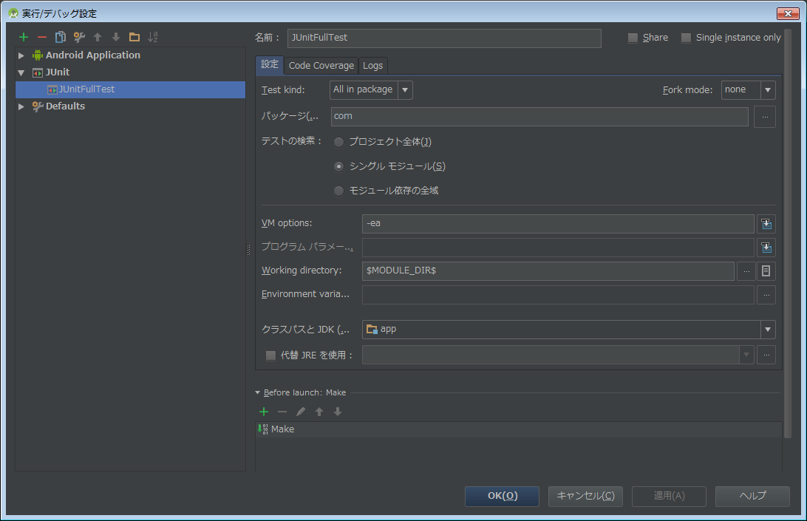

 | 名前：任意の名称（カバレッジのタイトルになります）
 | Module：appを選択
 | TargetDevice:USB deviceを選択

 | 尚、設定は保存しないと次回AndroidStudio起動時に消えています

AndroidTestの実行

 | ツールバーのプルダウンを設定したTestにして
 | ・三角マーク（通常実行）
 | ・虫マーク（デバッグ実行）
 | のいずれかをクリックします

 | 【テスト成功時】
 | 左下のツールバー実行付近とステータスバーに
 | 結果が表示されます

 | ツールバーの実行をクリックするとツールウィンドウが表示されます

 | 【テスト失敗時】
 | 成功時と表示箇所は同じで結果が表示されます

 | ツールウィンドウでどのクラス、メソッドでテスト失敗をしたか判ります

カバレッジ出力
 | 実行結果をファイル出力が可能です
 | １）「Export Test Result」ボタンをクリックしてダイアログを表示します

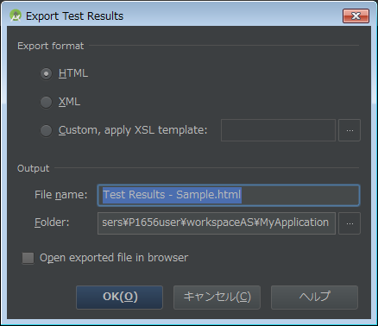

 | ２）HTMLで出力すると以下の様な表示が出来るHTMLソースになります

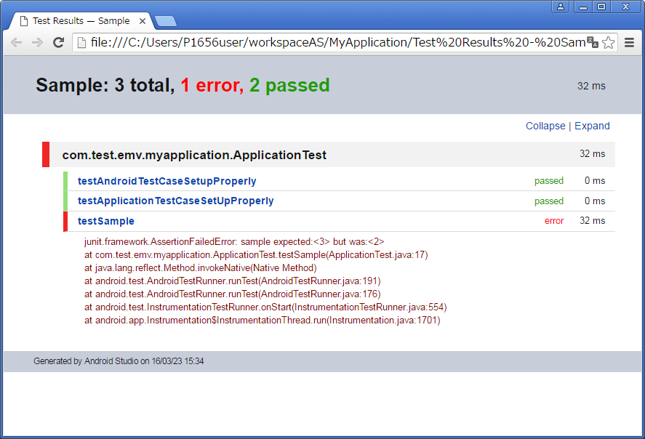

 |  | Collapse/Expandリンクから結果表示の変更が出来ます。（記載の日時は試験実行時間でなくカバレッジファイル生成日時になります）

【AndroidTestのテスト実装時のTIPS】

■ | Activityを実装する場合はActivityUnitTestCaseを使用する
 | NFCPlugin(ActivityのSubクラス)をテスト実行する際のサンプルを以下に記載します

 |  | package jp.co.panasonic.thinc.browser.plugins.nfc;

 |  | import android.content.Intent;
 |  | import android.test.ActivityUnitTestCase;
 |  | import android.test.suitebuilder.annotation.SmallTest;

 |  | public class NfcPluginTest extends ActivityUnitTestCase<NfcPlugin> {

 |  | NfcPlugin testPlugin;

 |  | public NfcPluginTest(){
 |  | super(NfcPlugin.class);
 |  | }
 |  | @Override
 |  | public void setUp() throws Exception {
 |  | super.setUp();
 |  | assertNotNull("getInstrumentation", getInstrumentation());
 |  | assertNotNull("getTargetContext", getInstrumentation().getTargetContext());
 |  | final Intent intent = new Intent(getInstrumentation().getTargetContext(),
 |  | NfcPlugin.class);

 |  | getInstrumentation().runOnMainSync(new Runnable() {
 |  | @Override
 |  | public void run() {
 |  | startActivity(intent, null, null);
 |  | testPlugin = (NfcPlugin) getActivity();

 |  | }
 |  | });
 |  | }

 |  | @SmallTest
 |  | public void testTest(){
 |  | assertEquals("", "");
 |  | assertNotNull("NFCPlugin存在チェック", testPlugin);
 |  | assertNotNull("NFCPlugin#GetPackageInfo", testPlugin.GetPackageInfo());
 |  | }

 |  | }

 |  | ※UIThreadで実行しないとエラーになる為、その場合にはgetInstrumentationメソッドを使用して実施してください

■ | com.android.support:support-annotations'. Resolved versions for app (23.2.1) and test app (23.0.1) differ.と出てBuildが成功しない

 | プロジェクト名\app\build.gradle
 | ファイルに赤字部を追記をします

 |  | android {
 |  | compileSdkVersion 23
 |  | buildToolsVersion "23.0.2"

 |  | defaultConfig {
 |  | applicationId "com.test.emv.myapplication"
 |  | minSdkVersion 8
 |  | targetSdkVersion 23
 |  | versionCode 1
 |  | versionName "1.0"
 |  | }
 |  | buildTypes {
 |  | release {
 |  | minifyEnabled false
 |  | proguardFiles getDefaultProguardFile('proguard-android.txt'), 'proguard-rules.pro'
 |  | }
 |  | }
 |  | }

 |  | configurations.all {
 |  | resolutionStrategy.force 'com.android.support:support-annotations:23.2.1'
 |  | // or
 |  | // androidTestCompile.exclude group: 'com.android.support', module: 'support-annotations'
 |  | }

 |  | dependencies {
 |  | compile fileTree(dir: 'libs', include: ['*.jar'])
 |  | testCompile 'junit:junit:4.12'
 |  | compile 'com.android.support:appcompat-v7:23.2.1'
 |  | }

